Instructions
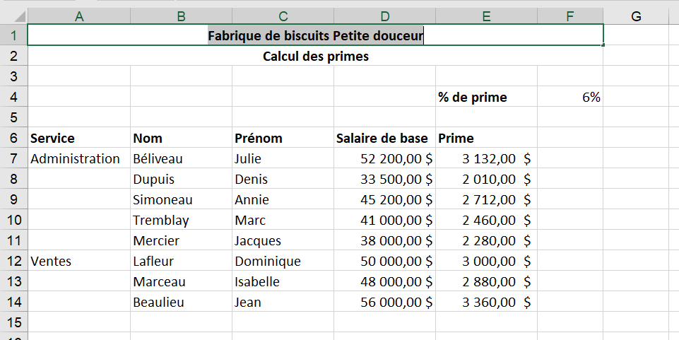
1. | Ajustez les colonnes pour que toutes les informations puissent apparaîtrent sans erreur et sans être coupées
2. | Assurez-vous que la colonne "salaire de base" affiche des valeurs monétaires.
3. | Les colonnes B à E doivent toutes être de la même largeur
4. | Ça devrait ressembler à ceci:

